比较法
比较法
表1：比较因素条件说明及指数表 |  |  |  |  |  |  |  |  |  | 表2：因素比较修正系数表
估价对象及可比实例 比较因素 |  | 估价对象 | 系数 | 实例A | 系数 | 实例B | 系数 | 实例C | 系数 | 可比实例 比较因素 |  | 实例A |  | 实例B |  | 实例C |  | 可比实例 比较因素 |  | 实例A | 实例B | 实例C
 |  | 丰台区长辛店镇张郭庄村 |  | 汤泉墅 |  | 梧桐苑 |  | 珠光御景
交易时间 |  | 2017-6-29 | 100 | 2017-4 | 99.6 | 2017-4 | 99.6 | 2017-3 | 99.4 | 交易时间 |  | 100/ | 99.6 | 100/ | 99.6 | 100/ | 99.4 | 交易时间 |  | 1.0040160643 | 1.0040160643 | 1.0060362173
交易情况 |  | 正常 | 100 | 正常 | 100 | 正常 | 100 | 正常 | 100 | 交易情况 |  | 100/ | 100 | 100/ | 100 | 100/ | 100 | 交易情况 |  | 1 | 1 | 1
权益状况 | 登记用途 | 住宅 | 100 | 住宅 | 100 | 住宅 | 100 | 住宅 | 100 | 权益状况 | 登记用途 | 100/ | 100 | 100/ | 100 | 100/ | 100 | 权益状况 | 登记用途 | 1 | 1 | 1
 | 土地使用年限 | 65-70年 | 100 | 60-65年 | 99.5 | 60-65年 | 99.5 | 60-65年 | 99.5 |  | 土地使用年限 | 100/ | 99.5 | 100/ | 99.5 | 100/ | 99.5 |  | 土地使用年限 | 1.0050251256 | 1.0050251256 | 1.0050251256
 | 地上容积率 | ＞1 | 100 | ＞1 | 100 | ＞1 | 100 | ＞1 | 100 |  | 地上容积率 | 100/ | 100 | 100/ | 100 | 100/ | 100 |  | 地上容积率 | 1 | 1 | 1
区位状况 | 居住社区成熟度 | 一般——周边多为村落，有福生园、二七车辆厂宿舍等住宅项目，居住社区成熟度一般 | 100 | 较好——周边有珠江御景、领秀翡翠山等住宅项目，居住社区成熟度较好 | 106 | 较好——周边有华润悦景湾、金隅滨河园——东区、永生嘉园等住宅项目，居住社区成熟度较好 | 106 | 较好——周边有汤泉墅、领秀翡翠山等住宅项目，居住社区成熟度较好 | 106 | 区位状况 | 居住社区成熟度 | 100/ | 106 | 100/ | 106 | 100/ | 106 | 区位状况 | 居住社区成熟度 | 0.94339622642 | 0.94339622642 | 0.94339622642
 | 交通便捷度 | 一般——临近城市次干道——北宫路，周边有327路、385路、951路、994路等多条公交线路，5公里内有地铁14号线（张郭庄站）。 | 100 | 一般——临近城市次干道——长青路，周边有941路、979路等多条公交线路经过。 | 100 | 较好—临近城市高速路——西六环路——长青路，周边有321路、339路等10多条公交线路经过。 | 106 | 一般——临近城市次干道——长青路，周边有329路、458路、565路、830路等多条公交线路经过，5公里内有地铁房山线（稻田站）。 | 100 |  | 交通便捷度 | 100/ | 100 | 100/ | 106 | 100/ | 100 |  | 交通便捷度 | 1 | 0.94339622642 | 1
 | 公用服务设施完善度 | 一般 | 100 | 较好 | 106 | 较好 | 106 | 较好 | 106 |  | 公用服务设施完善度 | 100/ | 106 | 100/ | 106 | 100/ | 106 |  | 公用服务设施完善度 | 0.94339622642 | 0.94339622642 | 0.94339622642
 | 自然及人文环境 | 一般——以估价对象为圆心半径2公里范围内有北京园博园等景观，自然及人文环境一般 | 100 | 一般——以估价对象为圆心半径2公里范围内有北京南宫旅游景区、南宫体育公园等景观，自然及人文环境一般 | 100 | 一般——以估价对象为圆心半径2公里范围内有北京园博园等景观，自然及人文环境一般 | 100 | 一般——以估价对象为圆心半径2公里范围内有北京园博园等景观，自然及人文环境一般 | 100 |  | 自然及人文环境 | 100/ | 100 | 100/ | 100 | 100/ | 100 |  | 自然及人文环境 | 1 | 1 | 1
 | 地理位置 | 六环 | 100 | 五-六环 | 104 | 六环 | 100 | 五-六环 | 104 |  | 地理位置 | 100/ | 104 | 100/ | 100 | 100/ | 104 |  | 地理位置 | 0.96153846154 | 1 | 0.96153846154
 | 建筑类型 | 高层板楼 | 100 | 多层板楼 | 104 | 高层板楼 | 100 | 多层板楼 | 104 |  | 建筑类型 | 100/ | 104 | 100/ | 100 | 100/ | 104 |  | 建筑类型 | 0.96153846154 | 1 | 0.96153846154
 | 结构 | 钢混 | 100 | 混合 | 97 | 钢混 | 100 | 钢混 | 100 |  | 结构 | 100/ | 97 | 100/ | 100 | 100/ | 100 |  | 结构 | 1.0309278351 | 1 | 1
 | 建筑物状态 | 期房 | 100 | 现房 | 106 | 现房 | 106 | 现房 | 106 |  | 建筑物状态 | 100/ | 106 | 100/ | 106 | 100/ | 106 |  | 建筑物状态 | 0.94339622642 | 0.94339622642 | 0.94339622642
 | 公共部分装修 | 普装 | 100 | 普装 | 100 | 普装 | 100 | 普装 | 100 |  | 公共部分装修 | 100/ | 100 | 100/ | 100 | 100/ | 100 |  | 公共部分装修 | 1 | 1 | 1
 | 室内装修 | 毛坯 | 100 | 普装 | 102 | 精装 | 104 | 普装 | 102 |  | 室内装修 | 100/ | 102 | 100/ | 104 | 100/ | 102 |  | 室内装修 | 0.98039215686 | 0.96153846154 | 0.98039215686
 | 基础设施 | 七通 | 100 | 七通 | 100 | 七通 | 100 | 七通 | 100 |  | 基础设施 | 100/ | 100 | 100/ | 100 | 100/ | 100 |  | 基础设施 | 1 | 1 | 1
 | 物业管理 | 物业公司管理 | 100 | 物业公司管理 | 100 | 物业公司管理 | 100 | 物业公司管理 | 100 |  | 物业管理 | 100/ | 100 | 100/ | 100 | 100/ | 100 |  | 物业管理 | 1 | 1 | 1
成交单价（元/㎡） |  | —— |  | 44549 |  | 51514 |  | 43264 |  | 成交单价（元/㎡） |  | 44549 |  | 51514 |  | 43264
（当地普通住宅指导价）楼面价格（元/㎡） |  |  |  | 36050 |  |  |  |  |  | 比较价值（元/㎡） |  | 35270 |  | 39590 |  | 33291
 |  |  |  |  |  |  |  |  |  | 楼面价格（元/㎡） |  | 36050
 |  |  |  | 2011年 |  | 2013年 |  | 2013年 |  | 总修正幅度不超过30% |  | -20.8% |  | -23.1% |  | -23.1%
 |  |  |  |  |  |  |  |  |  | 各修正结果之间不超过20% |  | -10.9% |  | 18.9% |  | -5.6%
 |  |  |  |  |  |  |  |  |  | 各案例间不超过30% |  | -13.5% |  | 19.1% |  | -2.9%
 |  |  |  |  |  |  |  |  |  |  |  |  | 26587.5
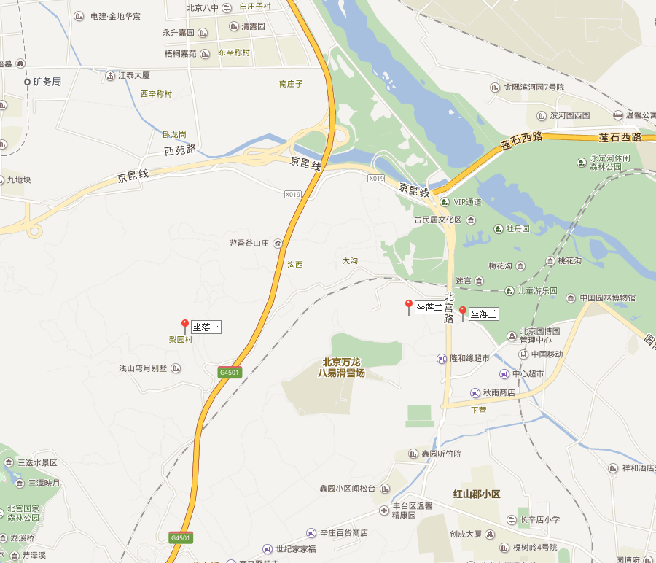
 |  |  |  |  |  |  |  |  |  |  |  |  | 按北京市丰台区人民政府《关于<北京市集体土地房屋拆迁管理办法>的实施意见》（丰政发[2009]54号）执行
 |  |  |  |  |  |  |  |  |  | 估价对象及案例位置图：

估价案例
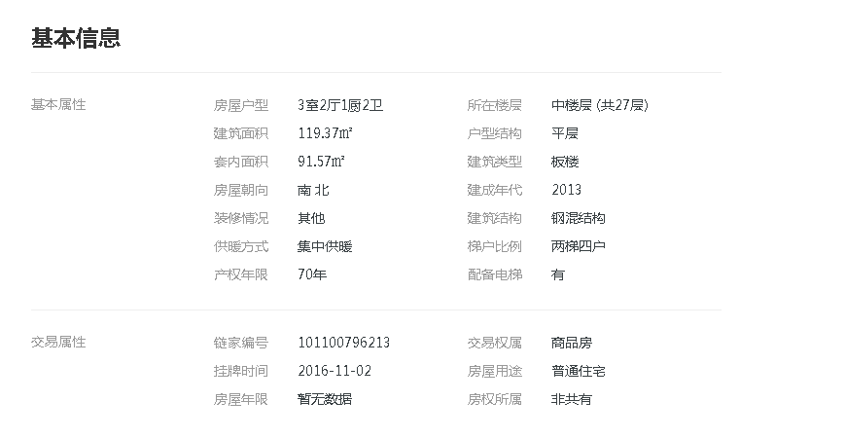
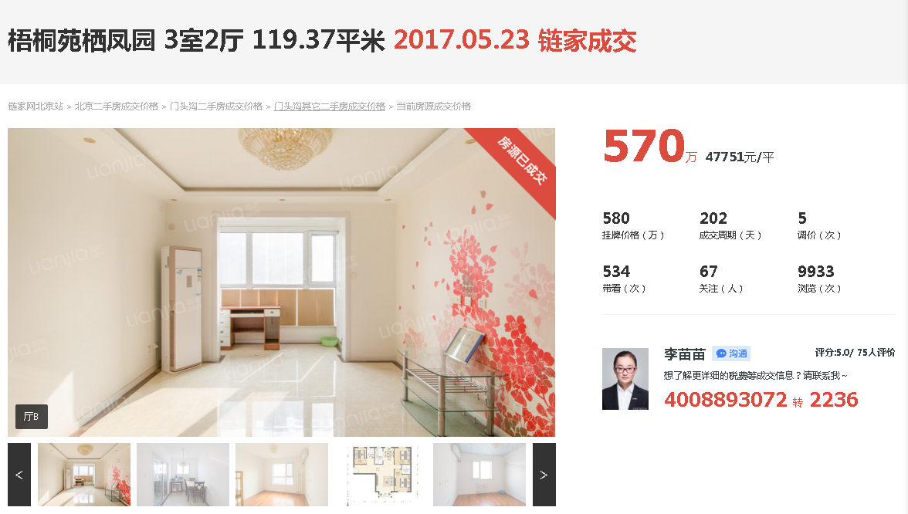
 | https://bj.lianjia.com/chengjiao/101101496520.html

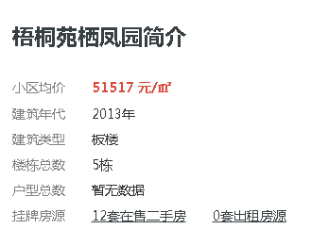

 | https://bj.lianjia.com/chengjiao/101101128616.html

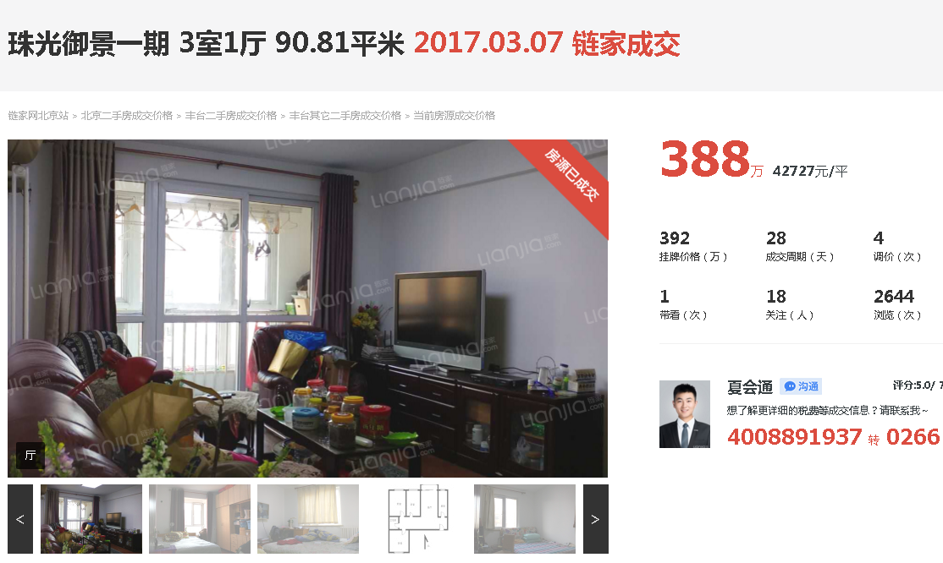

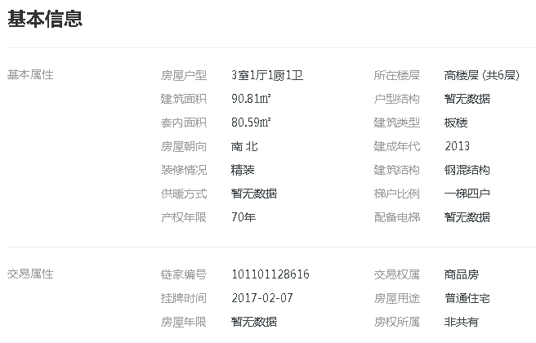

B

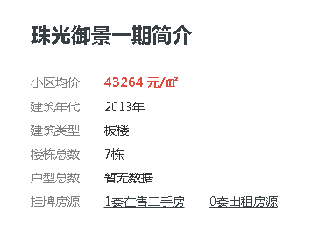

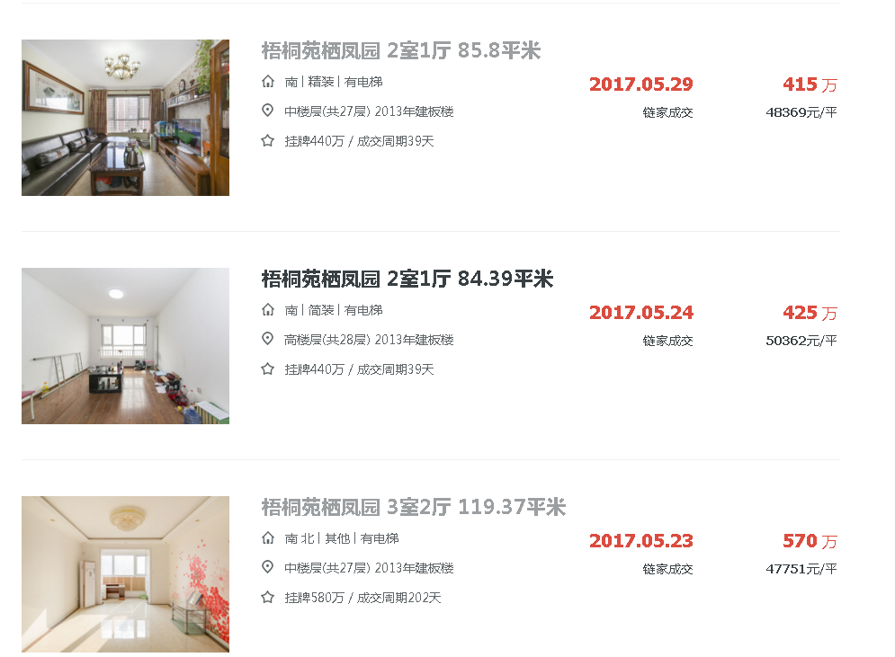

 | （建委网站） http://210.75.213.188/shh/portal/bjjs2016/list.aspx
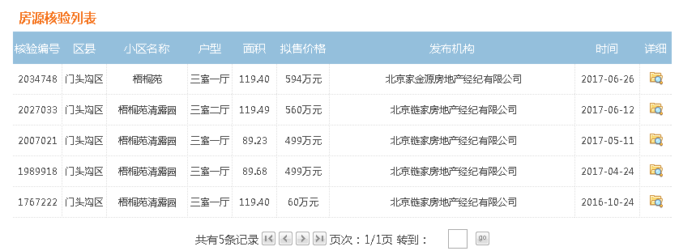

 |  |  | 49750

 |  |  | 46866

 |  |  |  | 南宫景苑

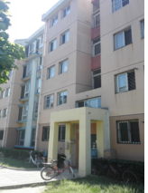
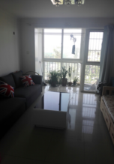
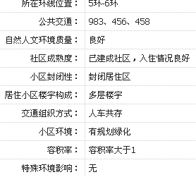
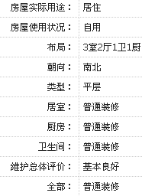
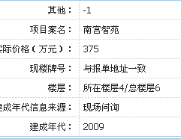
A

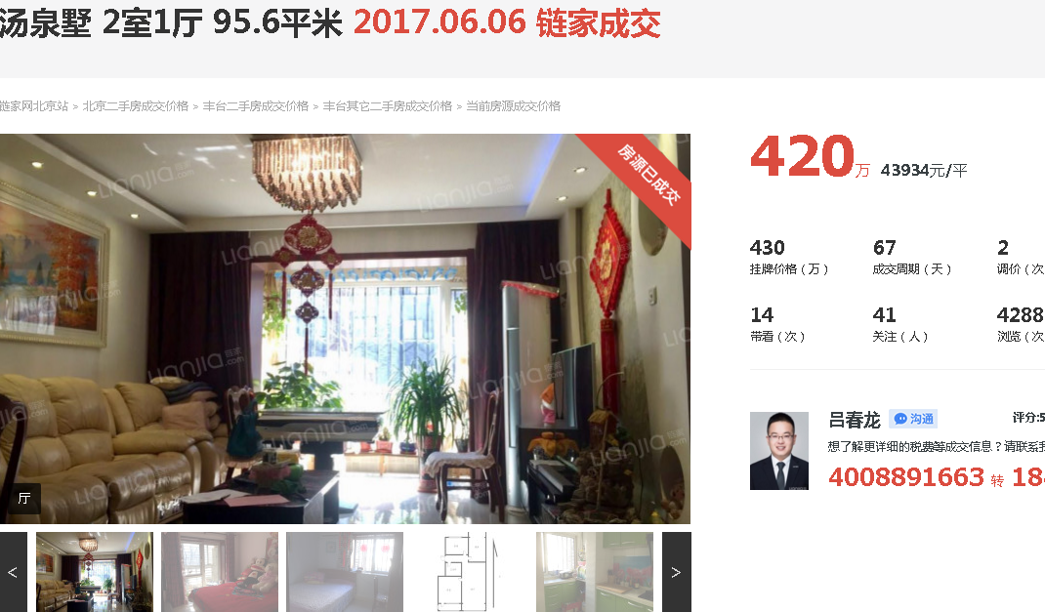
 |  | https://bj.lianjia.com/chengjiao/101101417916.html

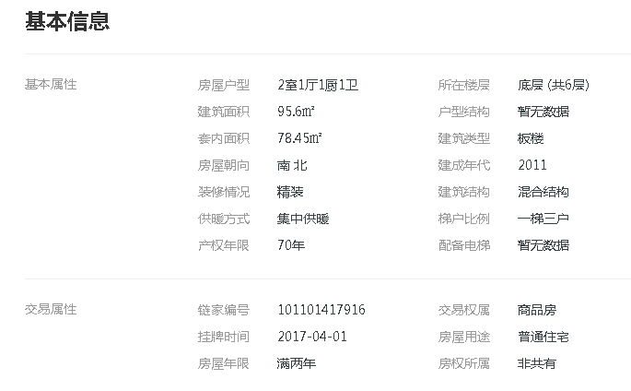

C

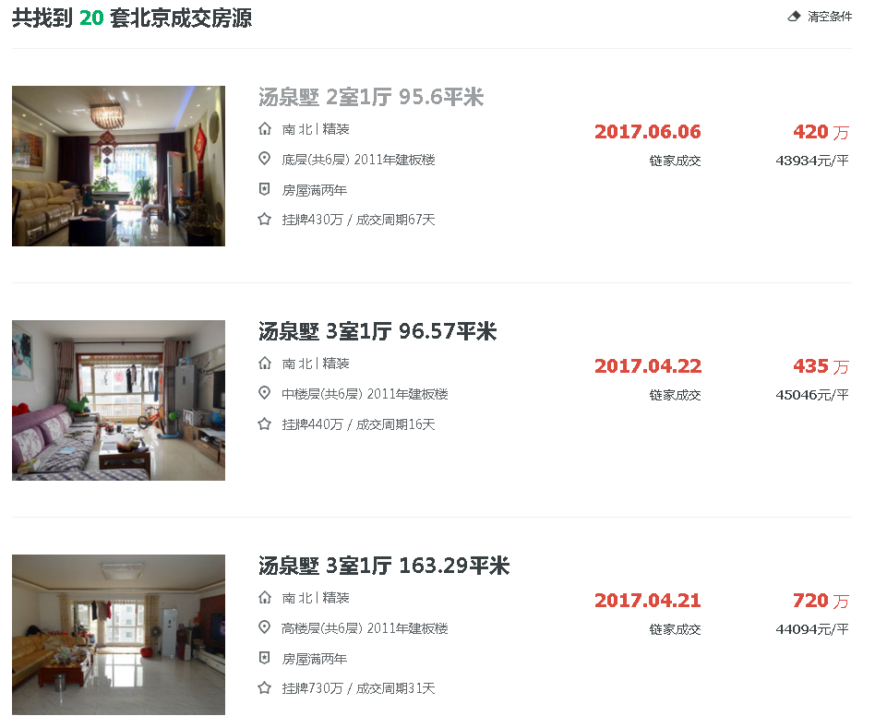

成交均价
https://bj.lianjia.com/chengjiao/rs%E5%8D%A2%E8%A5%BF%E5%98%89%E5%9B%AD/

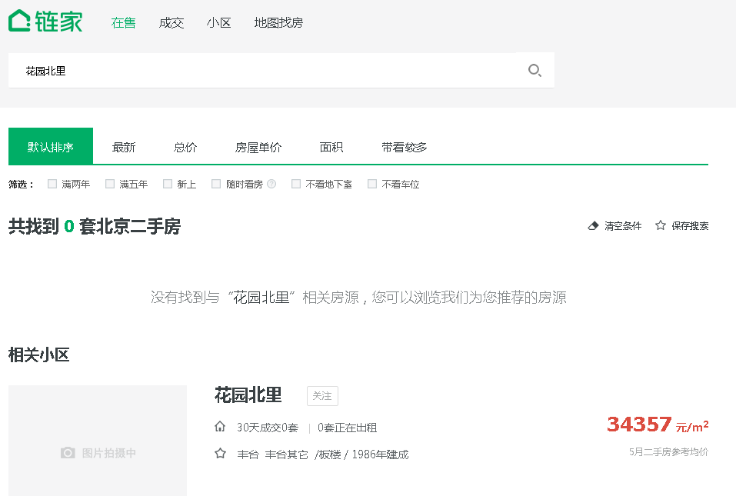

均价
